CNY
订单号 | 入住日期 | 离店日期 | 应收 |  |  |  | ，
999226500772430 | 2023-09-20 | 2023-09-21 | 1400 | #N/A | 3575729 | #N/A | ，3575729 | #N/A | 999225054785841的补款单，客人增加一位客人入住,添加的客人名字为BIAN/XINXIN 。 | 本期扣款5976.72元

A230925152245481
CNY / HKD 当前参考汇率: 1.069225666
总计： 1400 CNY/ 1496.92 HKD

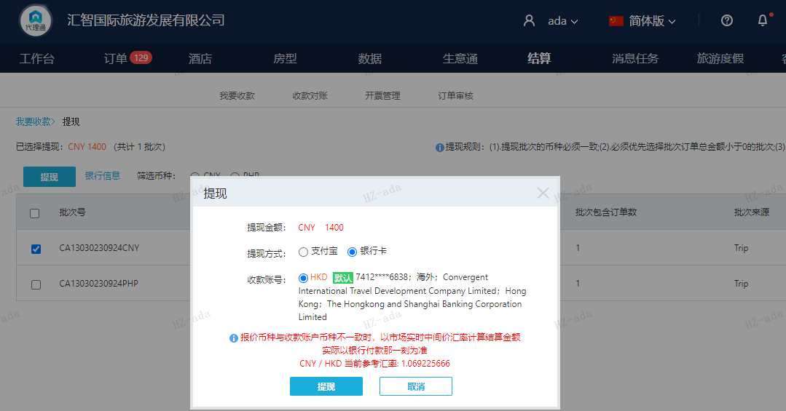

PHP
订单号 | 入住日期 | 离店日期 | 应收 |  |  |  | ，
999226852683803 | 2023-09-20 | 2023-09-21 | 567.8 | #N/A | 3960220 | #N/A | ，3960220 | #N/A | 此单是26852185876/999226852187370修改日期为9月20日入住的补款单 此单是3960220修改日期为9月20日入住的补款单 。

A230925152341481
PHP / HKD 当前参考汇率: 0.1376491710462
总计：567.8 PHP/ 78.16 HKD

